상품제안서
15W 고속 무선 충전 분리형 마우스 패드 LM10S | 상품코드: F32439

 |  |  |  |  |  |  | 02-412-0044 | www.easy1.co.kr
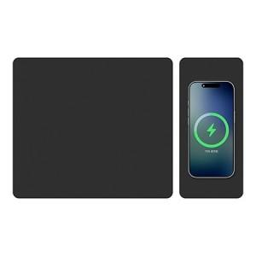

【상세/제작정보】

【인쇄/포장옵션】 | 레이저, 풀칼라, 컬러필름인쇄 / 포장지포장

【공급단가】 | 수량 | 20~ | 50~ | 100~ | 300~ | 500~
*VAT별도 | 단가 | 13,100원 | 12,300원 | 11,900원 | 11,400원 | 11,200원

【상품 URL】 | https://dev.easy1.co.kr:443/src/goods_detail.php?gdno=32439

